Хар-ки
Медно-алюминиевые конвекторы для встраивания в пол серии "Гольфстрим - 12V "
с принудительной конвекцией для сухих помещений, 12 V

Описание:
Конструкция конвектора «Гольфстрим-12V» ( с питанием вентиляторов 12V) для сухих помещений - отопительные приборы для систем водяного отопления помещений, монтируемые вдоль окон и стен, с принудительным движением воздуха через нагревательный элемент с помощью тангенциальных вентиляторов. Питание вентиляторов осуществляется от сети постоянного тока напряжением 12/24 В. Конвектор представляет собой стойкий к коррозии теплообменник, состоящий из медной трубы и алюминиевых пластин оребрения, а также короба из оцинкованной стали, окрашенного методом порошкового напыления. Сверху конвектор закрыт декоративной решеткой, выполненной из дерева, алюминия или стали. Конвектор укомплектован клапаном воздухоудаления. Конвекторы длиной более 4 метров состоят из двух частей. Возможно изготовление конвектора в нержавеющем корпусе. Цена по запросу.
Технические характеристики:
▪ Межосевое расстояние подключения: КВК 24.08.ХХХ, КВК 27.11.ХХХ, КВК 27.14.ХХХ, КВКД 37.14.ХХХ - 50 мм., КВК 37.11.ХХХ - 100 мм. ▪ Избыточное давление в системе до 1,6 МПа ▪ Испытательное давление 2,4 МПа ▪ Температура теплоносителя (воды или незамерзающей жидкости) до 130 С. ▪ Проходное и концевое исполнения ▪ Подключение - резьба G 1/2, внутренняя
Изготовление конвектора под заданный радиус:
Наценка за конвекторы КВК с заданным радиусом (радиус по средней линии прибора от 1300 мм.) + 35000 руб. к цене конвектора.

Варианты исполнения решётки:

Алюминиевая: |  |  |  |  | Деревянная: |  | Стальная:
Исполнение: |  |  |  |  | Поперечно-рулонная |  | Поперечная, секционная
Поперечно-рулонная-по умолчанию
Продольная - жесткая

Цвет анодирования: |  |  |  |  | Материал: |  | Цвет покрытия:
Матовый серебро (по умолчанию) |  |  |  |  | Дуб |  | RAL 9016, 7021, 9006
Золото, черный, темная бронза, |  |  |  |  | Бук
светлая бронза - наценка 10% |  |  |  |  | Мербау
 |  |  |  |  | Береза
Цвет покрытия: |  |  |  |  | Орех
Возможна окраска алюминиевого профиля в цвет по каталогу RAL.

* Возможно изготовление поперечной рулонной полированной решетки из профильной нержавеющей трубы.

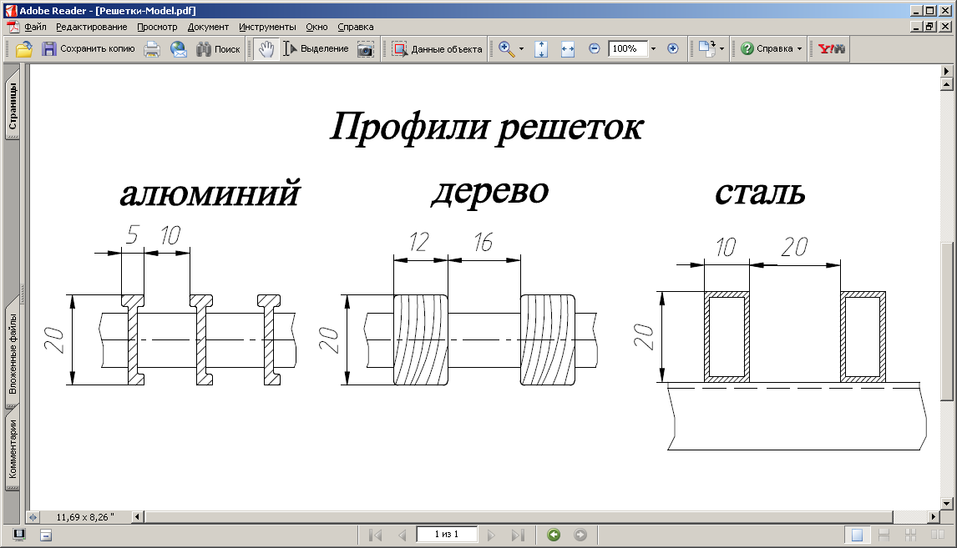

 | Уровень звукового давления для серий Гольфстрим 12В, Гольфстрим 24В и Гольфстрим 12В отопление/охлаждение/влажные помещения, дБ(А)

 | Скорость вращения вентиляторов в % от max | Длина конвектора, мм
 |  | ＜1200 | 1200…1700 | 1700…2200 | 2200…2700 | 2700…3400 | 3400…4200 | 4200…5400 | 5400…6000
 |  | Высота конвектора 80 мм
 | 32% | ＜26 | ＜26 | ＜26 | ＜26 | ＜26 | ＜26 | ＜26 | ＜26
 | 45% | 27 | 28 | 29 | 30 | 31 | 32 | 33 | 34
 | 65% | 33 | 34 | 35 | 36 | 37 | 38 | 39 | 40
 | 100% | 35 | 36 | 37 | 38 | 39 | 40 | 41 | 42
 |  | Высота конвектора 110, 140 мм
 | 32% | ＜26 | ＜26 | ＜26 | ＜26 | ＜26 | ＜26 | ＜26 | ＜26
 | 45% | 28 | 29 | 30 | 31 | 32 | 33 | 34 | 35
 | 65% | 34 | 35 | 36 | 37 | 38 | 39 | 40 | 41
 | 100% | 36 | 37 | 38 | 39 | 40 | 41 | 42 | 43

 | Уровень звукового давления ＜26 дБ(А) находится за пределами диапазона измерения оборудования и слышимости.
 | Измерения уровня звукового давления проводились на расстоянии 2 метра от конвектора

Доп. оборудование
Дополнительное оборудование для управления вентиляторами:
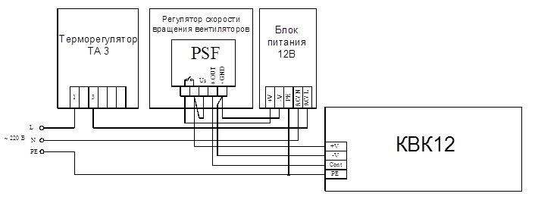
Блоки контроллера
Встроенные блоки контроллера
Zentec | Встроенный блок контроллера 12/24в Zentec | Встроенный блок контроллера U2019-1B1 (для вентиляторов 12/24В) с датчиком температуры для управления | 6,072
Isoterm | Контроллер Isoterm | Контроллер температуры помещения Isoterm 12/24В | 9,570
Выносные блоки контроллера
Zentec | Выносной блок контроллера 12/24в Zentec | Выносной блок контроллера U2019-1B1 в электромонтажной коробке для 12/24В | 5,555
Блоки питания
Встроенные блоки питания
ARPV | Встроенный блок питания | Встроенный блок питания, 220В/24В/12В | 2,695
Выносные блоки питания
MeanWell | DR 120-12/24в | Выносной блок питания DR 120-12/24 (120Вт, 220В/12В) на DIN рейку | 4,950
MeanWell | DR 60-12/24в | Выносной блок питания DR 60-12/24 (60Вт, 220В/12В) на DIN рейку | 3,520
MeanWell | DR 30-12/24в | Выносной блок питания DR 30-12/24 (30Вт, 220В/12В) на DIN рейку | 2,695
Панели управления
Zentec | ZT 031** Zentec | Выносная универсальная панель управления ZT 031 | 9,020
Скат технолоджи | Термостат настенный ТН-22-WW (black) | Комнатный термостат TH-22-WW с дистанционным управлением через WiFi (черный) | 6,380
Скат технолоджи | Термостат настенный ТН-22-WW (white) | Комнатный термостат TH-22-WW с дистанционным управлением через WiFi (белый) | 6,380
Siemens | Комнатный термостат Siemens RDF310.2 | Термостат температуры помещения с ЖК-дисплеем Siemens RDF310.2 | 8,250
Прочая автоматика
Чип Маунт | Регулятор скорости | 3-х скоростной регулятор для подключения конвекторов 12/24в к любой панели | 3,465

Дополнительная запорно - регулирующая арматура:

Терморегулирующая арматура Herz
Herz | Вентиль запорный Herz | Вентиль запорный | 1,870
Herz | Клапан Herz | Клапан термостатический | 2,500
Herz | Терморегулятор Herz с дистанционным управлением | Терморегулятор Herz с дистанционным управлением (капилярная трубка 2 м) | 5,408
Herz | Терморегулятор Herz с дистанционным управлением | Терморегулятор Herz с дистанционным управлением (капилярная трубка 5 м) | 7,161
Терморегулирующая арматура Pradex
Pradex | Запорный вентиль Pradex | Запорный вентиль обратного потока | 660
Сервопривода
Herz | Сервопривод, 24В Herz | Сервопривод 24В | 4,830

Крышки защитные:

Для защиты внешнего вида в период отделочных работ рекомендуется накрывать конвектор защитной крышкой.

Ширина конвектора, мм | Крышка защитная для защиты конвектора с решеткой Цена за 1 п.м., руб. | Крышка защитная усиленная для защиты конвектора без решетки, допустимая нагрузка до 100 кг/м2 Цена за 1 п.м., руб.
200 | 799 | 1674
240 | 856 | 1750
270 | 913 | 1807
340 | 1033 | 1928
370 | 1084 | 1978
430 | 1198 | 2092

Угловые элементы:

Тип | Размеры углового элемента
 | B | a | b | Алюминий (золото,черный, бронза) | Дерево (дуб,бук,береза) | Дерево (мербау, орех)
 | мм | град. | мм
КРК/КВК | 201 | 90 | 240 | 25540 | 28119 | 29729
 |  | 120 | 154
 |  | 135 | 121
 | 241 | 90 | 280 | 27909 | 30895 | 32498
 |  | 120 | 177
 |  | 135 | 138
 | 271 | 90 | 310 | 28929 | 31787 | 33353
 |  | 120 | 194
 |  | 135 | 150
 | 341 | 90 | 380 | 37895 | 42277 | 43895
 |  | 120 | 235
 |  | 135 | 180
 | 371 | 90 | 410 | 41867 | 46373 | 48510
 |  | 120 | 192
 |  | 135 | 252
 | 431 | 90 | 470 | 49205 | 53731 | 57151
 |  | 120 | 287
 |  | 135 | 216

